Sheet1
提 案 書

再生PETレジバッグ |  | 参考上代 | ¥950 | 販売価格
 |  | （税別） |  | （税別）
【JAN】 | 4562121887619
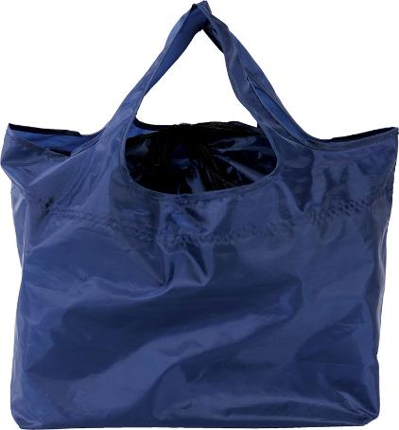 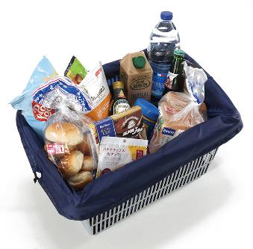 |  |  | 【商品番号】 7439-60 【本体サイズ】 使用時：600×240×300㎜／折畳み時：90×40×130㎜・68ｇ 【パッケージサイズ】 100×150×25㎜・71ｇ 【個装形態】 ポリ袋入 【材質】 リサイクルPETポリエステル 【入数】 80 【商品説明】 レジのカゴにピッタリ！巾着仕様＆大容量のお買い物エコバッグ 【備考】 ※エコマークとプラスチックスマートタグがついています。 SDGsNO.12.14 【生産国】 中国

